P1
清水港 貿易概況

【令和4年7月】 |  |  |  |  |  |  |  |  |  |  |  |  |  |  |  |  | （単位：百万円、％）
区 分 |  | 輸 出 額 |  |  |  | 輸 入 額 |  |  |  | 輸出入額 |  |  |  | 差引額(▲は輸入超過）
 |  | 前年同期比 |  | 管内比 |  | 前年同期比 |  | 管内比 |  | 前年同期比 |  | 管内比 |  | 前年同期比 |  | 管内比
清水港 |  |  | 201,753 |  |  |  | 112,056 |  |  |  | 313,809 |  |  |  | 89,697
 |  | 111.9 |  | 10.6 |  | 115.8 |  | 9.8 |  | 113.3 |  | 10.3 |  | 107.4 |  | －
名古屋税関 管 内 |  |  | 1,903,702 |  |  |  | 1,144,110 |  |  |  | 3,047,813 |  |  |  | 759,592
 |  | 103.7 |  | － |  | 146.4 |  | － |  | 116.5 |  | － |  | 72.1 |  | －

【推移】 |  |  |  |  |  |  |  |  |  |  |  |  |  |  |  |  | （単位：百万円、％）
期 間 |  | 輸 出 額 |  |  |  | 輸 入 額 |  |  |  | 輸出入額 |  |  |  | 差引額(▲は輸入超過）
 |  | 金 額 |  |  | 前 年 同期比 | 金 額 |  |  | 前 年 同期比 | 金 額 |  |  | 前 年 同期比 | 金 額 |  |  | 前 年 同期比
平成29年 |  |  | 1,852,953 |  | 106.0 |  | 947,839 |  | 110.1 |  | 2,800,792 |  | 107.4 |  | 905,113 |  | 102.1
平成30年 |  |  | 1,882,852 |  | 101.6 |  | 1,055,045 |  | 111.3 |  | 2,937,897 |  | 104.9 |  | 827,806 |  | 91.5
令和元年 |  |  | 1,823,906 |  | 96.9 |  | 1,022,045 |  | 96.9 |  | 2,845,951 |  | 96.9 |  | 801,861 |  | 96.9
令和2年 |  |  | 1,668,437 |  | 91.5 |  | 918,357 |  | 89.9 |  | 2,586,794 |  | 90.9 |  | 750,079 |  | 93.5
令和3年 |  |  | 2,029,830 |  | 121.7 |  | 1,085,789 |  | 118.2 |  | 3,115,620 |  | 120.4 |  | 944,041 |  | 125.9
令和2年 | 下期 |  | 903,501 |  | 96.4 |  | 454,306 |  | 93.0 |  | 1,357,808 |  | 95.2 |  | 449,195 |  | 100.1
令和3年 | 上期 |  | 1,002,995 |  | 131.1 |  | 537,846 |  | 115.9 |  | 1,540,841 |  | 125.4 |  | 465,149 |  | 154.6
令和3年 | 下期 |  | 1,026,835 |  | 113.7 |  | 547,943 |  | 120.6 |  | 1,574,778 |  | 116.0 |  | 478,892 |  | 106.6
令和4年 | 上期 |  | 1,029,147 |  | 102.6 |  | 679,043 |  | 126.3 |  | 1,708,190 |  | 110.9 |  | 350,104 |  | 75.3
令和3年 | １月 |  | 140,565 |  | 108.3 |  | 78,592 |  | 89.6 |  | 219,157 |  | 100.8 |  | 61,973 |  | 147.0
 | ２月 |  | 159,716 |  | 106.0 |  | 76,323 |  | 120.0 |  | 236,039 |  | 110.2 |  | 83,392 |  | 95.8
 | ３月 |  | 181,818 |  | 118.0 |  | 101,307 |  | 119.0 |  | 283,124 |  | 118.4 |  | 80,511 |  | 116.7
 | ４月 |  | 168,659 |  | 127.9 |  | 97,574 |  | 116.2 |  | 266,232 |  | 123.4 |  | 71,085 |  | 148.5
 | ５月 |  | 165,842 |  | 175.0 |  | 89,932 |  | 123.6 |  | 255,774 |  | 152.7 |  | 75,910 |  | 344.2
 | ６月 |  | 186,396 |  | 179.7 |  | 94,118 |  | 132.6 |  | 280,514 |  | 160.5 |  | 92,278 |  | 281.8
 | ７月 |  | 180,285 |  | 155.6 |  | 96,800 |  | 139.0 |  | 277,085 |  | 149.3 |  | 83,484 |  | 180.5
 | ８月 |  | 161,831 |  | 139.0 |  | 86,152 |  | 128.1 |  | 247,983 |  | 135.0 |  | 75,679 |  | 154.1
 | ９月 |  | 182,808 |  | 99.1 |  | 91,092 |  | 130.9 |  | 273,900 |  | 107.8 |  | 91,716 |  | 79.8
 | 10月 |  | 164,313 |  | 103.5 |  | 86,503 |  | 101.0 |  | 250,815 |  | 102.6 |  | 77,810 |  | 106.4
 | 11月 |  | 166,782 |  | 107.4 |  | 87,221 |  | 104.7 |  | 254,003 |  | 106.5 |  | 79,561 |  | 110.5
 | 12月 |  | 170,817 |  | 99.0 |  | 100,175 |  | 127.2 |  | 270,992 |  | 107.8 |  | 70,642 |  | 75.3
令和4年 | １月 |  | 137,467 |  | 97.8 |  | 97,515 |  | 124.1 |  | 234,982 |  | 107.2 |  | 39,951 |  | 64.5
 | ２月 |  | 158,030 |  | 98.9 |  | 94,368 |  | 123.6 |  | 252,398 |  | 106.9 |  | 63,661 |  | 76.3
 | ３月 |  | 199,508 |  | 109.7 |  | 103,362 |  | 102.0 |  | 302,870 |  | 107.0 |  | 96,146 |  | 119.4
 | ４月 |  | 185,260 |  | 109.8 |  | 135,109 |  | 138.5 |  | 320,369 |  | 120.3 |  | 50,151 |  | 70.6
 | ５月 |  | 159,155 |  | 96.0 |  | 120,016 |  | 133.5 |  | 279,171 |  | 109.1 |  | 39,139 |  | 51.6
 | ６月 |  | 189,728 |  | 101.8 |  | 128,672 |  | 136.7 |  | 318,400 |  | 113.5 |  | 61,055 |  | 66.2
 | ７月 |  | 201,753 |  | 111.9 |  | 112,056 |  | 115.8 |  | 313,809 |  | 113.3 |  | 89,697 |  | 107.4
 | ８月
 | ９月
 | 10月
 | 11月
 | 12月
・令和2年以前：確定値
・令和3年：確々報値
・令和4年：輸出の6月分並びに輸入、輸出入及び差引の5月分以前は、確報値
・管内比とは、清水港が名古屋税関管内に占める割合

【推移グラフ】
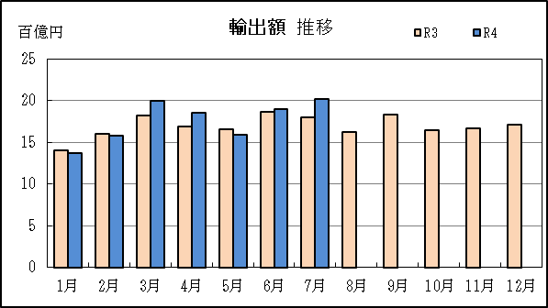
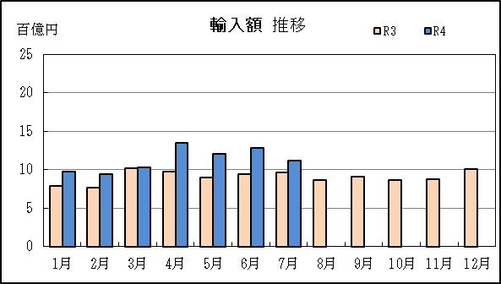

P5
田子の浦港 貿易概況

【令和4年7月】 |  |  |  |  |  |  |  |  |  |  |  |  |  |  |  |  | （単位：百万円、％）
区 分 |  | 輸 出 額 |  |  |  | 輸 入 額 |  |  |  | 輸出入額 |  |  |  | 差引額(▲は輸入超過）
 |  | 前年同期比 |  | 管内比 |  | 前年同期比 |  | 管内比 |  | 前年同期比 |  | 管内比 |  | 前年同期比 |  | 管内比
田子の浦港 |  |  | 513 |  |  |  | 6,144 |  |  |  | 6,658 |  |  |  | ▲ 5,631
 |  | 49.0 |  | 0.0 |  | 202.2 |  | 0.5 |  | 162.9 |  | 0.2 |  | 282.7 |  | －
名古屋税関 管 内 |  |  | 1,903,702 |  |  |  | 1,144,110 |  |  |  | 3,047,813 |  |  |  | 759,592
 |  | 103.7 |  | － |  | 146.4 |  | － |  | 116.5 |  | － |  | 72.1 |  | －

【推移】 |  |  |  |  |  |  |  |  |  |  |  |  |  |  |  |  | （単位：百万円、％）
期 間 |  | 輸 出 額 |  |  |  | 輸 入 額 |  |  |  | 輸出入額 |  |  |  | 差引額(▲は輸入超過）
 |  | 金 額 |  |  | 前 年 同期比 | 金 額 |  |  | 前 年 同期比 | 金 額 |  |  | 前 年 同期比 | 金 額 |  |  | 前 年 同期比
平成29年 |  |  | 9,774 |  | 107.9 |  | 27,143 |  | 99.0 |  | 36,917 |  | 101.2 |  | ▲ 17,369 |  | 94.6
平成30年 |  |  | 11,908 |  | 121.8 |  | 30,222 |  | 111.3 |  | 42,130 |  | 114.1 |  | ▲ 18,315 |  | 105.4
令和元年 |  |  | 11,398 |  | 95.7 |  | 24,703 |  | 81.7 |  | 36,101 |  | 85.7 |  | ▲ 13,305 |  | 72.6
令和2年 |  |  | 11,143 |  | 97.8 |  | 21,490 |  | 87.0 |  | 32,632 |  | 90.4 |  | ▲ 10,347 |  | 77.8
令和3年 |  |  | 11,038 |  | 99.1 |  | 28,418 |  | 132.2 |  | 39,455 |  | 120.9 |  | ▲ 17,380 |  | 168.0
令和2年 | 下期 |  | 5,861 |  | 106.0 |  | 9,635 |  | 86.6 |  | 15,496 |  | 93.0 |  | ▲ 3,774 |  | 67.4
令和3年 | 上期 |  | 5,734 |  | 108.6 |  | 12,694 |  | 107.1 |  | 18,428 |  | 107.5 |  | ▲ 6,959 |  | 105.9
令和3年 | 下期 |  | 5,303 |  | 90.5 |  | 15,724 |  | 163.2 |  | 21,027 |  | 135.7 |  | ▲ 10,421 |  | 276.2
令和4年 | 上期 |  | 6,303 |  | 109.9 |  | 13,926 |  | 109.7 |  | 20,229 |  | 109.8 |  | ▲ 7,623 |  | 109.5
令和3年 | １月 |  | 743 |  | 106.6 |  | 823 |  | 38.5 |  | 1,567 |  | 55.2 |  | ▲ 80 |  | 5.5
 | ２月 |  | 708 |  | 98.7 |  | 1,929 |  | 108.1 |  | 2,637 |  | 105.4 |  | ▲ 1,221 |  | 114.4
 | ３月 |  | 1,203 |  | 111.9 |  | 2,323 |  | 104.8 |  | 3,526 |  | 107.1 |  | ▲ 1,120 |  | 98.2
 | ４月 |  | 1,153 |  | 108.6 |  | 1,952 |  | 92.1 |  | 3,105 |  | 97.6 |  | ▲ 799 |  | 75.5
 | ５月 |  | 1,000 |  | 132.4 |  | 2,633 |  | 158.5 |  | 3,633 |  | 150.3 |  | ▲ 1,633 |  | 180.3
 | ６月 |  | 927 |  | 95.1 |  | 3,034 |  | 156.8 |  | 3,961 |  | 136.2 |  | ▲ 2,107 |  | 219.5
 | ７月 |  | 1,047 |  | 101.5 |  | 3,039 |  | 261.2 |  | 4,086 |  | 186.2 |  | ▲ 1,992 |  | 15倍
 | ８月 |  | 1,139 |  | 173.9 |  | 2,303 |  | 143.4 |  | 3,442 |  | 152.2 |  | ▲ 1,164 |  | 122.4
 | ９月 |  | 745 |  | 65.3 |  | 3,480 |  | 213.8 |  | 4,224 |  | 152.6 |  | ▲ 2,735 |  | 562.1
 | 10月 |  | 860 |  | 73.0 |  | 2,287 |  | 140.3 |  | 3,147 |  | 112.1 |  | ▲ 1,427 |  | 315.5
 | 11月 |  | 745 |  | 86.6 |  | 2,672 |  | 177.1 |  | 3,417 |  | 144.2 |  | ▲ 1,927 |  | 297.1
 | 12月 |  | 768 |  | 77.1 |  | 1,944 |  | 92.6 |  | 2,711 |  | 87.6 |  | ▲ 1,176 |  | 106.6
令和4年 | １月 |  | 790 |  | 106.3 |  | 2,409 |  | 292.7 |  | 3,199 |  | 204.2 |  | ▲ 1,619 |  | 20倍
 | ２月 |  | 1,140 |  | 161.0 |  | 779 |  | 40.4 |  | 1,919 |  | 72.8 |  | 361 |  | －
 | ３月 |  | 1,222 |  | 101.6 |  | 2,750 |  | 118.4 |  | 3,972 |  | 112.7 |  | ▲ 1,529 |  | 136.4
 | ４月 |  | 939 |  | 81.4 |  | 2,095 |  | 107.3 |  | 3,033 |  | 97.7 |  | ▲ 1,156 |  | 144.7
 | ５月 |  | 864 |  | 86.4 |  | 1,919 |  | 72.9 |  | 2,783 |  | 76.6 |  | ▲ 1,055 |  | 64.6
 | ６月 |  | 1,348 |  | 145.5 |  | 3,974 |  | 131.0 |  | 5,322 |  | 134.4 |  | ▲ 2,626 |  | 124.6
 | ７月 |  | 513 |  | 49.0 |  | 6,144 |  | 202.2 |  | 6,658 |  | 162.9 |  | ▲ 5,631 |  | 282.7
 | ８月
 | ９月
 | 10月
 | 11月
 | 12月
・令和2年以前：確定値
・令和3年：確々報値
・令和4年：輸出の6月分並びに輸入、輸出入及び差引の5月分以前は、確報値
・管内比とは、田子の浦港が名古屋税関管内に占める割合

【推移グラフ】
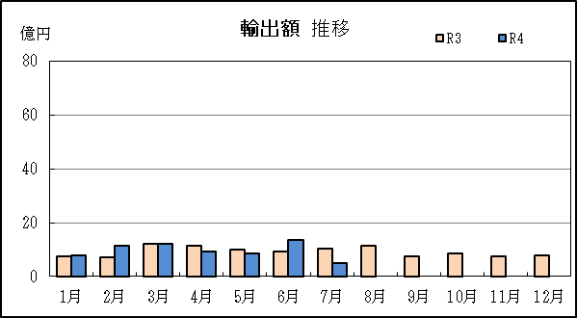
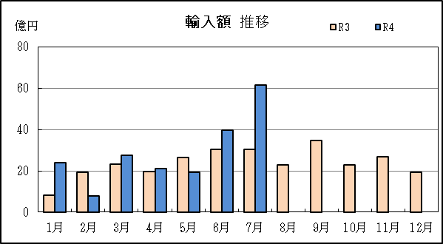

P8
御前崎港 貿易概況

【令和4年7月】 |  |  |  |  |  |  |  |  |  |  |  |  |  |  |  |  | （単位：百万円、％）
区 分 |  | 輸 出 額 |  |  |  | 輸 入 額 |  |  |  | 輸出入額 |  |  |  | 差引額(▲は輸入超過）
 |  | 前年同期比 |  | 管内比 |  | 前年同期比 |  | 管内比 |  | 前年同期比 |  | 管内比 |  | 前年同期比 |  | 管内比
御前崎港 |  |  | 27,223 |  |  |  | 2,576 |  |  |  | 29,799 |  |  |  | 24,646
 |  | 79.7 |  | 1.4 |  | 136.0 |  | 0.2 |  | 82.6 |  | 1.0 |  | 76.4 |  | －
名古屋税関 管 内 |  |  | 1,903,702 |  |  |  | 1,144,110 |  |  |  | 3,047,813 |  |  |  | 759,592
 |  | 103.7 |  | － |  | 146.4 |  | － |  | 116.5 |  | － |  | 72.1 |  | －

【推移】 |  |  |  |  |  |  |  |  |  |  |  |  |  |  |  |  | （単位：百万円、％）
期 間 |  | 輸 出 額 |  |  |  | 輸 入 額 |  |  |  | 輸出入額 |  |  |  | 差引額(▲は輸入超過）
 |  | 金 額 |  |  | 前 年 同期比 | 金 額 |  |  | 前 年 同期比 | 金 額 |  |  | 前 年 同期比 | 金 額 |  |  | 前 年 同期比
平成29年 |  |  | 278,694 |  | 156.9 |  | 18,102 |  | 99.0 |  | 296,795 |  | 151.5 |  | 260,592 |  | 163.5
平成30年 |  |  | 291,069 |  | 104.4 |  | 18,682 |  | 103.2 |  | 309,751 |  | 104.4 |  | 272,387 |  | 104.5
令和元年 |  |  | 282,794 |  | 97.2 |  | 24,817 |  | 132.8 |  | 307,612 |  | 99.3 |  | 257,977 |  | 94.7
令和2年 |  |  | 298,067 |  | 105.4 |  | 17,315 |  | 69.8 |  | 315,382 |  | 102.5 |  | 280,753 |  | 108.8
令和3年 |  |  | 366,073 |  | 122.8 |  | 23,258 |  | 134.3 |  | 389,330 |  | 123.4 |  | 342,815 |  | 122.1
令和2年 | 下期 |  | 179,156 |  | 125.7 |  | 8,832 |  | 60.4 |  | 187,987 |  | 119.6 |  | 170,324 |  | 133.2
...
 | ９月
 | 10月
 | 11月
 | 12月
・令和2年以前：確定値
・令和3年：確々報値
・令和4年：輸出の6月分並びに輸入、輸出入及び差引の5月分以前は、確報値
・管内比とは、御前崎港が名古屋税関管内に占める割合

【推移グラフ】
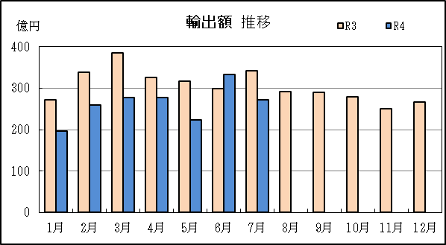
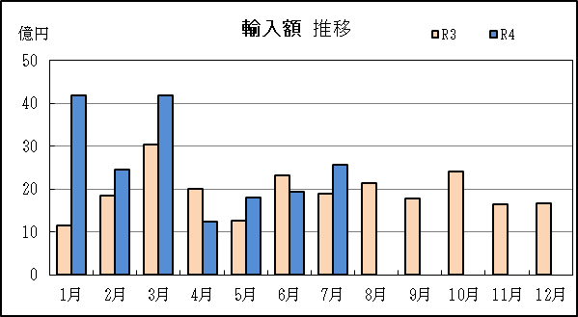

P14
...
【推移】 |  | （単位：百万円、％）
 | ９月
 | 10月
 | 11月
 | 12月
・令和2年以前：確定値
・令和3年：確々報値
・令和4年：輸出の6月分並びに輸入、輸出入及び差引の5月分以前は、確報値

【推移グラフ】
